画面部品情報
アプリ課題(2025） |  |  | 画面ID | 画面名 |  |  |  | 作成日 | 作成者 | 更新日 | 更新者
 |  |  |  | ユーザ管理画面(お気に入り料理の管理画面) |  |  |  | 2024-12-31 | 福田

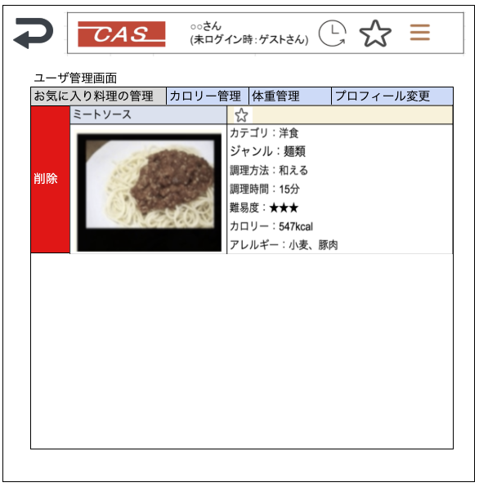
 | 1.【画面イメージ】
 | 【初期表示】 |  |  |  | 【スマホ版イメージ】
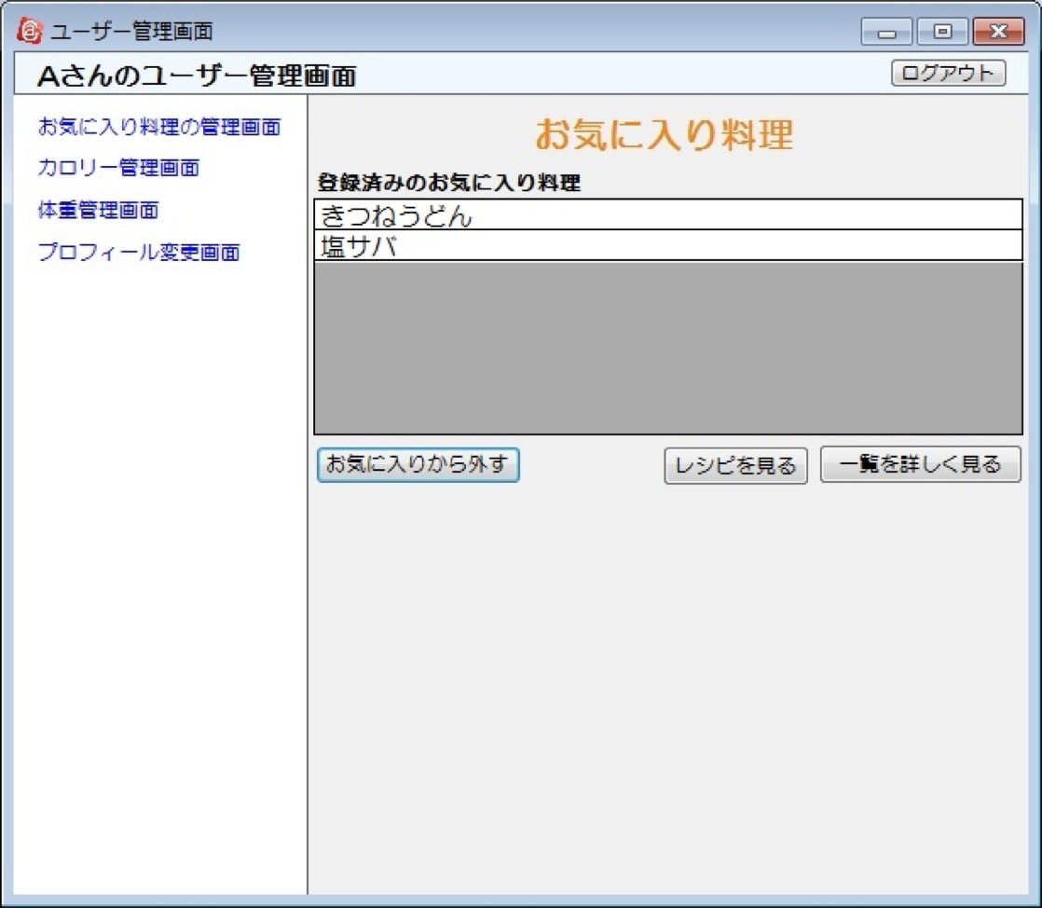

 |  |  |  |  |  |  |  | ※料理検索結果と同じ表示のものを表示させる
 |  |  |  |  |  |  |  | （ここはスクロールでお気に入り分、全結果出す）
 |  |  |  |  |  |  |  | ※右スクロールをしたら削除のボタンがでるようにする。
 |  |  |  |  |  |  |  | ※画像をタップ時に、【画面設計】04_レシピ表示画面（HTML).xlsx
 |  |  |  |  |  |  |  | で料理を表示させる画面へ遷移する。

 | 2.【機能概要】
 | ユーザ管理画面(トップ)のタブ「お気に入りの料理の管理」を切り替えることで表示される。 ログインユーザに紐づく、お気に入りされた料理を表示すること。 料理の追加は「04_レシピ表示画面（HTML)」でしかできず、当画面では追加は不可。 行をクリックすることで次画面（04_レシピ表示画面（HTML)）へ遷移する。 行を右スライドすることで削除ボタンを表示させ、削除でき、お気に入り料理の編集ができること。

 | 3.【前の画面より受け取ったパラメータ】
 | パラメータ名 | データ型 | 桁数

 | 4.【イベント情報】
 | イベント名 | 処理概要

 | 5.【フォーム情報】 |  |  |  | 6.【DB情報】
 | （バリデーションチェックのエラー表示部） |  |  |  | （バリデーションチェックのエラー表示部）
 | 項目名 | 部品 | 備考 |  | 取得元テーブル | 取得列 | データ型 | 桁数 | 備考

 | （検索条件） |  |  |  | （検索条件）
 | 項目名 | 部品 | 備考 |  | 取得元テーブル | 取得列 | データ型 | 桁数 | 備考

 | 項目名 | 部品 | 備考 |  | 取得元テーブル | 取得列 | データ型 | 桁数 | 備考

 | （検索結果） |  |  |  | （検索条件）
 | 項目名 | 部品 | 備考 |  | 取得元テーブル | 取得列 | データ型 | 桁数 | 備考

